代替性検討図面作成例
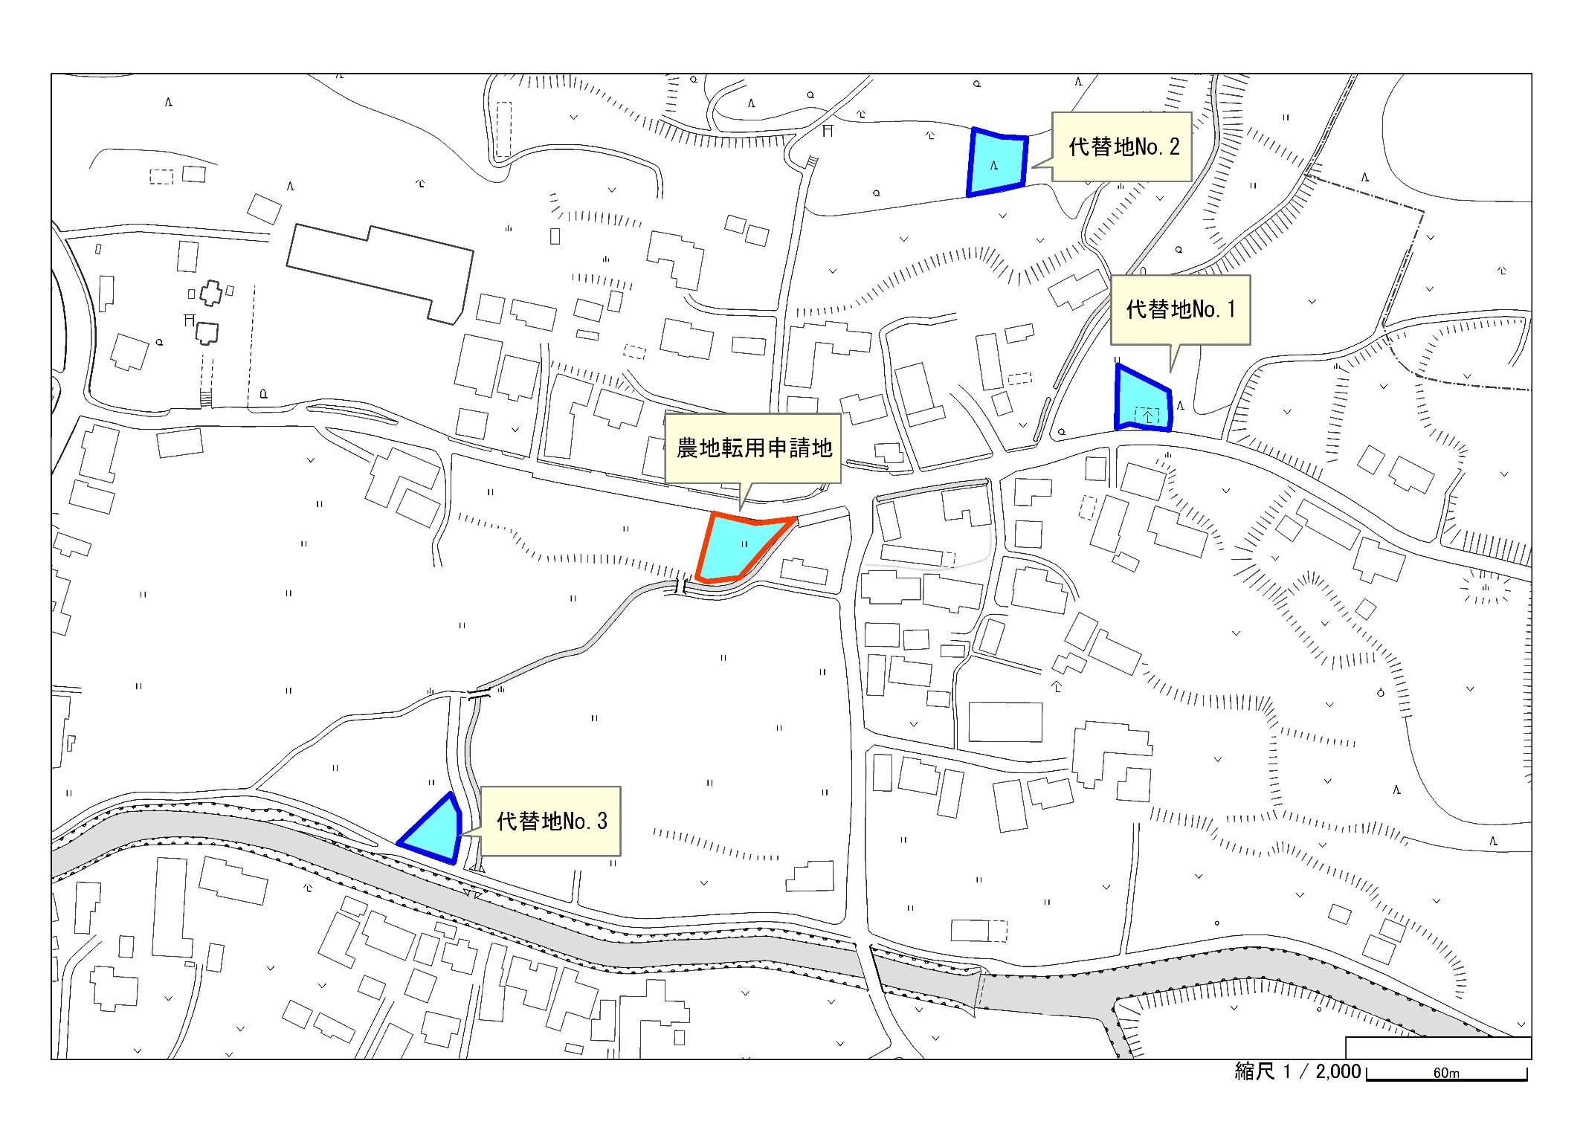
土地代替性検討図面（作成例）

